Page1
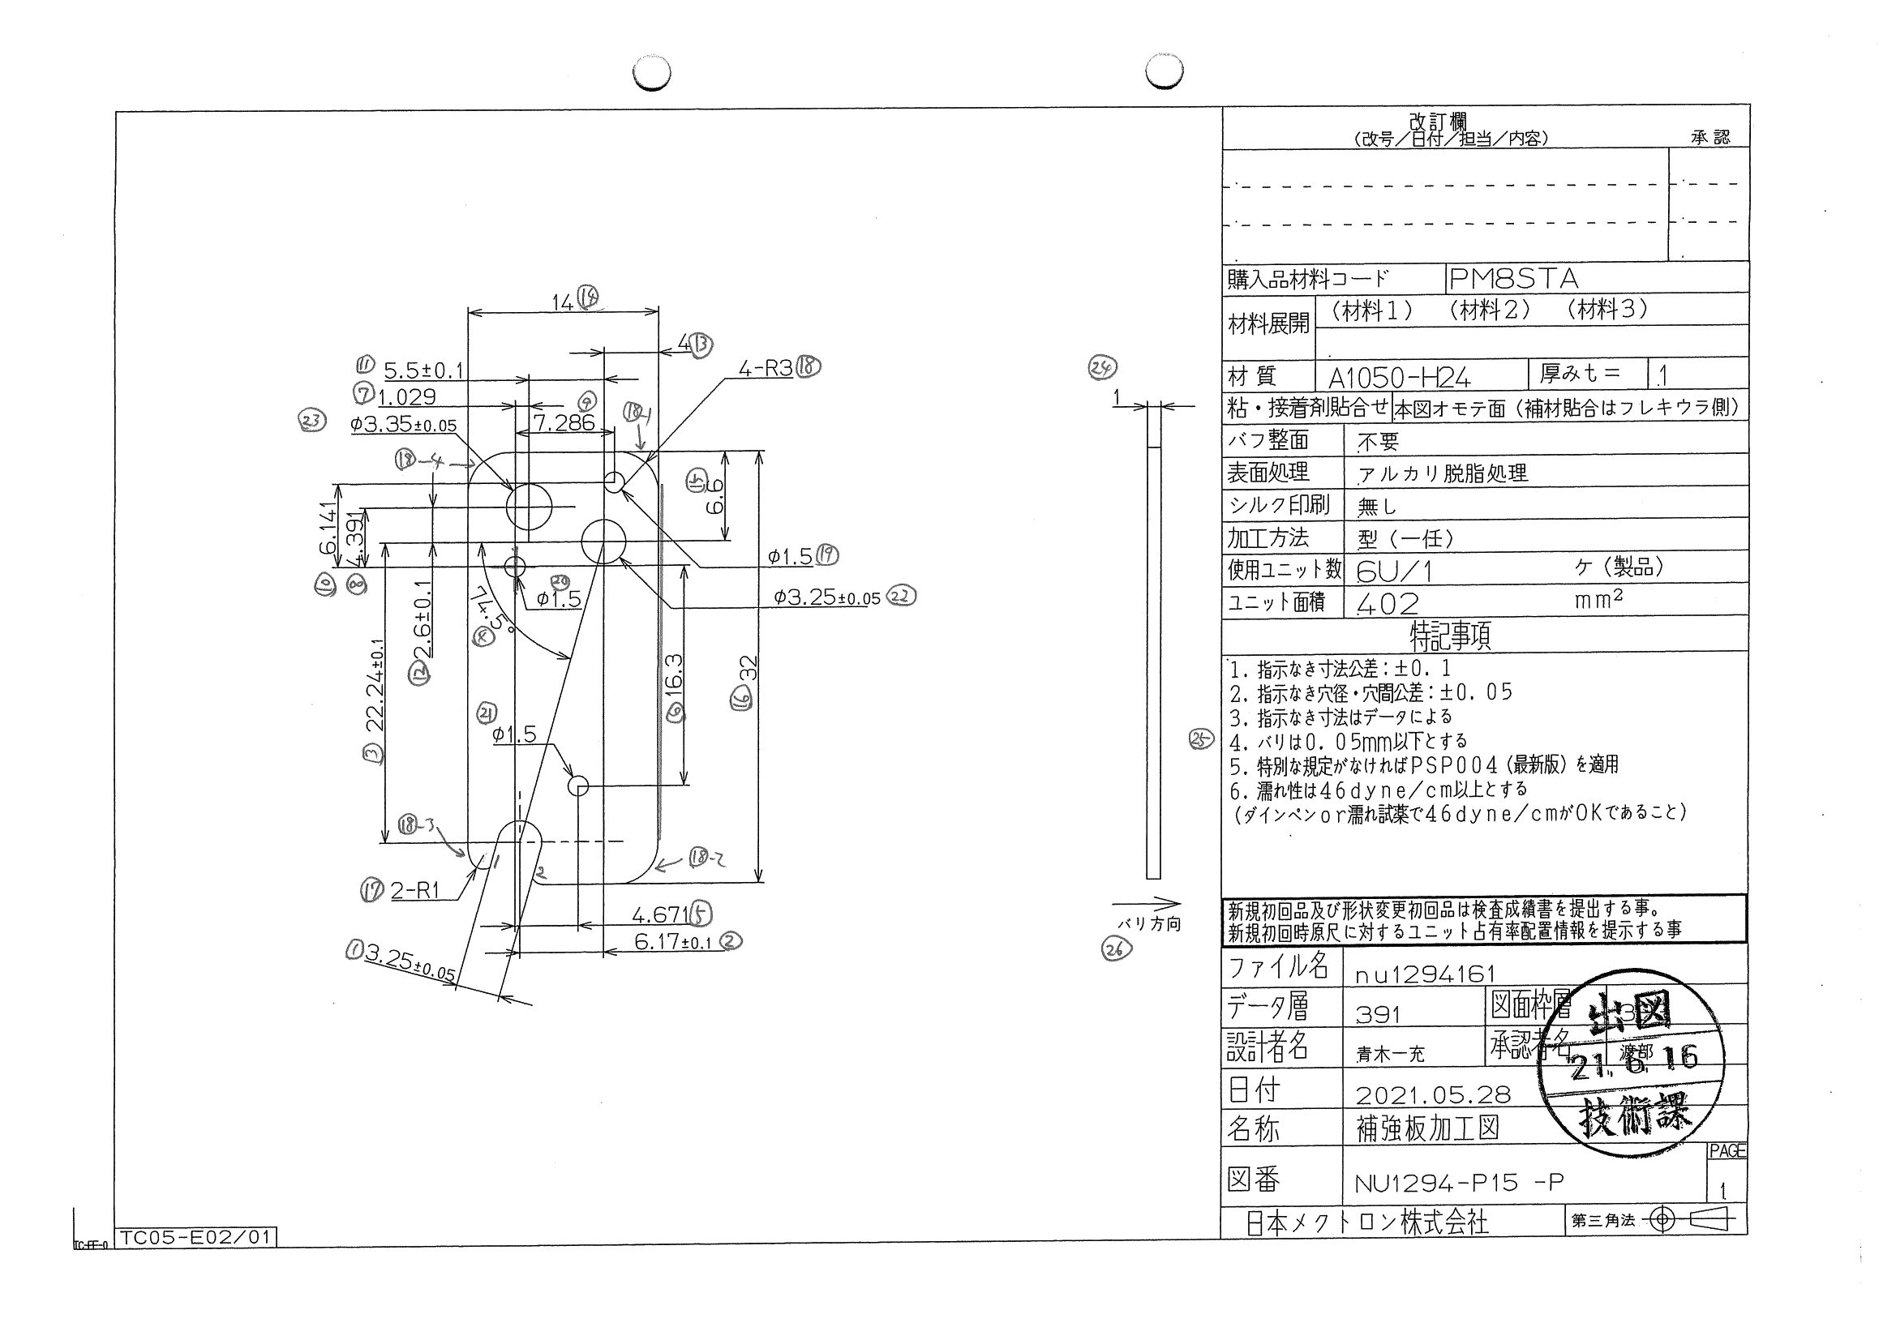
 |  |  |  |  |  |  |  |  |  |  |  | 工程能力調査表 |  |  |  |  |  |  |  |  |  |  |  |  |  |  |  |  |  |  | 1 |  | 項中 |  | 3 | 項

図番 | NU1294-P15 |  |  |  |  |  |  |  |  | 品名 |  | 補強板 |  |  |  |  |  |  |  | 工程能力調査 |  |  |  | 測定日 |  | 2021-07-06 |  |  |  | 備考

項 目 | 0 |  |  |  | 0 |  |  |  | 0 |  |  |  |  | 0 |  |  |  | 0 |  |  |  | 0 |  |  |  | 0 |  |  |  | 0
規 格 |  | 3.250 |  | 0.050 |  | 3.250 |  | 0.050 |  |  | 6.170 |  | 0.100 |  | 22.240 |  | 0.100 |  | 74.500 |  | 0.100 |  | 1.500 |  | 0.050 |  | 4.671 |  | 0.050 |  | 4.671 |  |  | 0.050 |  |  | 22 | 1 | 2 | 3 | 4 | 20 | 21 | 5 | 6 | 7 | 7 | 8 | 19 | 9 | 10 | 11 | 12 | 13 | 14 | 15 | 16 | 17 | 17 | 18 | 18 | 18 | 18 | 28 | 29 | 30 | 31 | 32 | 33
 |  |  |  | -0.050 |  |  |  | -0.050 |  |  |  |  | -0.100 |  |  |  | -0.100 |  |  |  | -0.100 |  |  |  | -0.050 |  |  |  | -0.050 |  |  |  |  | -0.050 |  |  | 3.25 | 3.25 | 6.17 | 22.24 | 74.5 | 1.5 | 1.5 | 4.671 | 16.3 | 3.35 | 1.029 | 4.391 | 1.5 | 7.286 | 6.141 | 5.5 | 2.6 | 4 | 14 | 6.6 | 32 | 1 | 1 | 3 | 3 | 3 | 3
測定機器 | Keyence IM |  |  |  | Keyence IM |  |  |  | Keyence IM |  |  |  |  | Keyence IM |  |  |  | Keyence IM |  |  |  | Keyence IM |  |  |  | Keyence IM |  |  |  | Keyence IM |  |  |  |  |  |  | 0.05 | 0.05 | 0.1 | 0.1 | 0.1 | 0.05 | 0.05 | 0.05 | 0.05 | 0.05 | 0.05 | 0.05 | 0.05 | 0.05 | 0.05 | 0.1 | 0.1 | 0.1 | 0.1 | 0.1 | 0.1 | 0.1 | 0.1 | 0.05 | 0.05 | 0.05 | 0.05
両側／片側 | 両側 |  |  |  | 両側 |  |  |  | 両側 |  |  |  |  | 両側 |  |  |  | 両側 |  |  |  | 両側 |  |  |  | 両側 |  |  |  | 両側 |  |  |  |  |  |  | -0.05 | -0.05 | -0.1 | -0.1 | -0.1 | -0.05 | -0.05 | -0.05 | -0.05 | -0.05 | -0.05 | -0.05 | -0.05 | -0.05 | -0.05 | -0.1 | -0.1 | -0.1 | -0.1 | -0.1 | -0.1 | -0.1 | -0.1 | -0.05 | -0.05 | -0.05 | -0.05
1 |  |  | 3.2510 |  |  |  | 3.2620 |  |  |  |  | 6.1820 |  |  |  | 22.2540 |  |  |  | 74.4800 |  |  |  | 1.4960 |  |  |  | 1.4990 |  |  |  |  | 4.6780 |  |  |  | 3.251 | 3.262 | 6.182 | 22.254 | 74.48 | 1.496 | 1.499 | 4.678 | 16.306 | 3.35 | 1.027 | 4.392 | 1.492 | 7.291 | 6.141 | 5.506 | 2.599 | 3.988 | 13.993 | 6.596 | 32.008 | 0.985 | 1.028 | 3.006 | 2.979 | 2.96 | 1.16
2 |  |  | 3.2520 |  |  |  | 3.2610 |  |  |  |  | 6.1790 |  |  |  | 22.2530 |  |  |  | 74.4800 |  |  |  | 1.4950 |  |  |  | 1.4940 |  |  |  |  | 4.6780 |  |  |  | 3.252 | 3.261 | 6.179 | 22.253 | 74.48 | 1.495 | 1.494 | 4.678 | 16.306 | 3.353 | 1.029 | 4.394 | 1.496 | 7.29 | 6.144 | 5.505 | 2.599 | 3.99 | 13.993 | 6.599 | 32.005 | 1.026 | 0.993 | 2.998 | 2.985 | 2.988 | 1.026
3 |  |  | 3.2540 |  |  |  | 3.2610 |  |  |  |  | 6.1790 |  |  |  | 22.2500 |  |  |  | 74.4800 |  |  |  | 1.4950 |  |  |  | 1.4960 |  |  |  |  | 4.6810 |  |  |  | 3.254 | 3.261 | 6.179 | 22.25 | 74.48 | 1.495 | 1.496 | 4.681 | 16.308 | 3.35 | 1.029 | 4.394 | 1.497 | 7.291 | 6.146 | 5.505 | 2.601 | 3.988 | 13.993 | 6.602 | 32.007 | 1.015 | 0.947 | 3.006 | 2.977 | 2.989 | 1.067
4 |  |  | 3.2550 |  |  |  | 3.2610 |  |  |  |  | 6.1750 |  |  |  | 22.2570 |  |  |  | 74.4900 |  |  |  | 1.4950 |  |  |  | 1.4920 |  |  |  |  | 4.6820 |  |  |  | 3.255 | 3.261 | 6.175 | 22.257 | 74.49 | 1.495 | 1.492 | 4.682 | 16.307 | 3.355 | 1.028 | 4.394 | 1.496 | 7.29 | 6.144 | 5.506 | 2.599 | 3.989 | 13.993 | 6.602 | 32.007 | 1.031 | 0.919 | 2.991 | 2.983 | 3.003 | 1.493
5 |  |  | 3.2540 |  |  |  | 3.2630 |  |  |  |  | 6.1730 |  |  |  | 22.2380 |  |  |  | 74.4900 |  |  |  | 1.4960 |  |  |  | 1.4940 |  |  |  |  | 4.6800 |  |  |  | 3.254 | 3.263 | 6.173 | 22.238 | 74.49 | 1.496 | 1.494 | 4.68 | 16.3 | 3.352 | 1.026 | 4.395 | 1.495 | 7.287 | 6.144 | 5.506 | 2.602 | 3.988 | 13.99 | 6.608 | 31.992 | 0.998 | 0.956 | 3.017 | 2.971 | 2.993 | 1.254
6 |  |  | 3.2530 |  |  |  | 3.2610 |  |  |  |  | 6.1730 |  |  |  | 22.2450 |  |  |  | 74.4900 |  |  |  | 1.4940 |  |  |  | 1.4960 |  |  |  |  | 4.6810 |  |  |  | 3.253 | 3.261 | 6.173 | 22.245 | 74.49 | 1.494 | 1.496 | 4.681 | 16.304 | 3.354 | 1.027 | 4.395 | 1.493 | 7.288 | 6.145 | 5.506 | 2.601 | 3.989 | 13.992 | 6.604 | 32.004 | 0.981 | 0.913 | 2.994 | 3.048 | 2.982 | 1.974
7 |  |  | 3.2520 |  |  |  | 3.2590 |  |  |  |  | 6.1710 |  |  |  | 22.2270 |  |  |  | 74.4800 |  |  |  | 1.4940 |  |  |  | 1.4950 |  |  |  |  | 4.6800 |  |  |  | 3.252 | 3.259 | 6.171 | 22.227 | 74.48 | 1.494 | 1.495 | 4.68 | 16.297 | 3.354 | 1.026 | 4.395 | 1.496 | 7.288 | 6.143 | 5.506 | 2.602 | 3.988 | 13.99 | 6.606 | 31.982 | 0.999 | 0.801 | 3.01 | 2.955 | 2.983 | 1.447
8 |  |  | 3.2550 |  |  |  | 3.2620 |  |  |  |  | 6.1790 |  |  |  | 22.2510 |  |  |  | 74.4800 |  |  |  | 1.4970 |  |  |  | 1.4960 |  |  |  |  | 4.6790 |  |  |  | 3.255 | 3.262 | 6.179 | 22.251 | 74.48 | 1.497 | 1.496 | 4.679 | 16.308 | 3.354 | 1.028 | 4.394 | 1.494 | 7.289 | 6.145 | 5.506 | 2.6 | 3.987 | 13.992 | 6.601 | 32.006 | 0.979 | 0.864 | 2.982 | 2.967 | 2.991 | 1.317
9 |  |  | 3.2520 |  |  |  | 3.2610 |  |  |  |  | 6.1690 |  |  |  | 22.2110 |  |  |  | 74.4800 |  |  |  | 1.4960 |  |  |  | 1.4950 |  |  |  |  | 4.6810 |  |  |  | 3.252 | 3.261 | 6.169 | 22.211 | 74.48 | 1.496 | 1.495 | 4.681 | 16.287 | 3.353 | 1.025 | 4.392 | 1.496 | 7.286 | 6.139 | 5.506 | 2.601 | 3.987 | 13.987 | 6.605 | 31.963 | 1.07 | 0.961 | 2.986 | 2.968 | 3.009 | 1.788
10 |  |  | 3.2540 |  |  |  | 3.2610 |  |  |  |  | 6.1700 |  |  |  | 22.2130 |  |  |  | 74.4800 |  |  |  | 1.4980 |  |  |  | 1.4940 |  |  |  |  | 4.6790 |  |  |  | 3.254 | 3.261 | 6.17 | 22.213 | 74.48 | 1.498 | 1.494 | 4.679 | 16.289 | 3.352 | 1.024 | 4.393 | 1.495 | 7.285 | 6.143 | 5.506 | 2.601 | 3.986 | 13.989 | 6.606 | 31.966 | 1.021 | 0.967 | 3.019 | 3.026 | 3.003 | 2.522
11 |  |  | 3.2530 |  |  |  | 3.2610 |  |  |  |  | 6.1800 |  |  |  | 22.2560 |  |  |  | 74.4800 |  |  |  | 1.4970 |  |  |  | 1.4950 |  |  |  |  | 4.6810 |  |  |  | 3.253 | 3.261 | 6.18 | 22.256 | 74.48 | 1.497 | 1.495 | 4.681 | 16.307 | 3.355 | 1.027 | 4.393 | 1.497 | 7.29 | 6.143 | 5.509 | 2.6 | 3.987 | 13.993 | 6.598 | 32.006 | 1.003 | 1.001 | 3.002 | 2.991 | 2.984 | 1.185
12 |  |  | 3.2540 |  |  |  | 3.2610 |  |  |  |  | 6.1730 |  |  |  | 22.2390 |  |  |  | 74.4900 |  |  |  | 1.4940 |  |  |  | 1.4970 |  |  |  |  | 4.6800 |  |  |  | 3.254 | 3.261 | 6.173 | 22.239 | 74.49 | 1.494 | 1.497 | 4.68 | 16.3 | 3.354 | 1.027 | 4.395 | 1.494 | 7.288 | 6.146 | 5.505 | 2.602 | 3.989 | 13.99 | 6.607 | 31.998 | 0.96 | 1.004 | 3.001 | 2.964 | 3.005 | 1.359
13 |  |  | 3.2530 |  |  |  | 3.2610 |  |  |  |  | 6.1760 |  |  |  | 22.2310 |  |  |  | 74.4700 |  |  |  | 1.4960 |  |  |  | 1.4940 |  |  |  |  | 4.6790 |  |  |  | 3.253 | 3.261 | 6.176 | 22.231 | 74.47 | 1.496 | 1.494 | 4.679 | 16.296 | 3.354 | 1.026 | 4.396 | 1.495 | 7.29 | 6.144 | 5.507 | 2.603 | 3.988 | 13.992 | 6.606 | 31.986 | 0.966 | 0.881 | 2.971 | 2.98 | 2.992 | 1.638
14 |  |  | 3.2530 |  |  |  | 3.2600 |  |  |  |  | 6.1650 |  |  |  | 22.2010 |  |  |  | 74.4800 |  |  |  | 1.4970 |  |  |  | 1.4920 |  |  |  |  | 4.6800 |  |  |  | 3.253 | 3.26 | 6.165 | 22.201 | 74.48 | 1.497 | 1.492 | 4.68 | 16.277 | 3.352 | 1.026 | 4.394 | 1.494 | 7.289 | 6.14 | 5.504 | 2.601 | 3.987 | 13.988 | 6.602 | 31.955 | 1.038 | 1.083 | 3 | 2.988 | 3.033 | 0.986
15 |  |  | 3.2530 |  |  |  | 3.2580 |  |  |  |  | 6.1630 |  |  |  | 22.2080 |  |  |  | 74.4900 |  |  |  | 1.4960 |  |  |  | 1.4910 |  |  |  |  | 4.6810 |  |  |  | 3.253 | 3.258 | 6.163 | 22.208 | 74.49 | 1.496 | 1.491 | 4.681 | 16.285 | 3.351 | 1.022 | 4.391 | 1.496 | 7.283 | 6.136 | 5.506 | 2.602 | 3.985 | 13.981 | 6.6 | 31.966 | 1.066 | 0.991 | 3.003 | 2.944 | 2.976 | 1.172
16 |  |  | 3.2540 |  |  |  | 3.2610 |  |  |  |  | 6.1760 |  |  |  | 22.2460 |  |  |  | 74.4800 |  |  |  | 1.4960 |  |  |  | 1.4950 |  |  |  |  | 4.6800 |  |  |  | 3.254 | 3.261 | 6.176 | 22.246 | 74.48 | 1.496 | 1.495 | 4.68 | 16.302 | 3.351 | 1.026 | 4.395 | 1.496 | 7.287 | 6.145 | 5.506 | 2.602 | 3.989 | 13.991 | 6.605 | 31.998 | 1.026 | 0.944 | 2.999 | 2.972 | 2.997 | 0.628
17 |  |  | 3.2540 |  |  |  | 3.2610 |  |  |  |  | 6.1710 |  |  |  | 22.2330 |  |  |  | 74.4900 |  |  |  | 1.4950 |  |  |  | 1.4930 |  |  |  |  | 4.6790 |  |  |  | 3.254 | 3.261 | 6.171 | 22.233 | 74.49 | 1.495 | 1.493 | 4.679 | 16.297 | 3.353 | 1.025 | 4.397 | 1.496 | 7.284 | 6.145 | 5.504 | 2.602 | 3.989 | 13.988 | 6.603 | 31.987 | 1.052 | 0.977 | 3.003 | 2.96 | 2.985 | 1.721
...
 |  |  |  |  |  |  |  |  |  |  |  |  |  |  |  |  |  |  |  |  |  |  |  |  |  |  |  |  |  |  |  |  |  |  |  |  | 3.254 | 3.256 | 6.181 | 22.253 | 74.48 | 1.495 | 1.495 | 4.679 | 16.307 | 3.354 | 1.027 | 4.394
 |  |  |  |  |  |  |  |  |  |  |  |  |  |  |  |  |  |  |  |  |  |  |  |  |  |  |  |  |  |  |  |  |  |  |  |  | 3.256 | 3.259 | 6.178 | 22.249 | 74.48 | 1.496 | 1.496 | 4.68 | 16.304 | 3.355 | 1.026 | 4.396
 |  |  |  |  |  |  |  |  |  |  |  |  |  |  |  |  |  |  |  |  |  |  |  |  |  |  |  |  |  |  |  |  |  |  |  |  | 3.254 | 3.259 | 6.172 | 22.231 | 74.48 | 1.495 | 1.493 | 4.681 | 16.299 | 3.352 | 1.028 | 4.394
 |  |  |  |  |  |  |  |  |  |  |  |  |  |  |  |  |  |  |  |  |  |  |  |  |  |  |  |  |  |  |  |  |  |  |  |  | 3.256 | 3.262 | 6.18 | 22.256 | 74.48 | 1.493 | 1.495 | 4.68 | 16.307 | 3.353 | 1.029 | 4.396
...
片公差工程能力計算式
Cpk＝(USL-μ)/(3×σ)
USL：規格0.05
μ ：平均値
σ ：標準偏差
量産時 | Keyence IM |  |  |  | Keyence IM |  |  |  | Keyence IM |  |  |  |  | Keyence IM |  |  |  | Keyence IM |  |  |  | Keyence IM |  |  |  | Keyence IM |  |  |  | Keyence IM
 | 5pcs/Lot (Xbar) |  |  |  | 5pcs/Lot (Xbar) |  |  |  | 5pcs/Lot (Xbar) |  |  |  |  | 5pcs/Lot (Xbar) |  |  |  | 5pcs/Lot (Xbar) |  |  |  | 5pcs/Lot (Xbar) |  |  |  | 5pcs/Lot (Xbar) |  |  |  | 5pcs/Lot (Xbar)

 |  |  |  |  |  |  |  |  |  |  |  |  |  |  |  |  |  |  |  |  |  |  |  |  |  |  |  |  |  |  |  | 承認 |  |  | 作成
 |  |  |  |  |  |  |  |  |  |  |  |  |  |  |  |  |  |  |  |  |  |  |  |  |  |  |  |  |  |  |  | 鈴木 |  |  | アイン

Page2
...
 | 6 | 7 | 7 | 8 | 19 | 9 | 10 | 11
 | 16.307 | 3.354 | 1.027 | 4.394 | 1.497 | 7.287 | 6.142 | 5.507 | 16.307 | 3.354 | 1.027 | 4.394
 | 16.304 | 3.355 | 1.026 | 4.396 | 1.496 | 7.29 | 6.146 | 5.507 | 16.304 | 3.355 | 1.026 | 4.396
 | 16.299 | 3.352 | 1.028 | 4.394 | 1.496 | 7.289 | 6.143 | 5.506 | 16.299 | 3.352 | 1.028 | 4.394
 | 16.307 | 3.353 | 1.029 | 4.396 | 1.497 | 7.292 | 6.145 | 5.506 | 16.307 | 3.353 | 1.029 | 4.396
...
片公差工程能力計算式
Cpk＝(USL-μ)/(3×σ)
USL：規格0.05
μ ：平均値
σ ：標準偏差
...
作成
アイン

Page3
...
 | 12 | 13 | 14 | 15 | 16 | 17 | 17 | 18
 | 2.601 | 3.988 | 13.993 | 6.602 | 32.007 | 0.974 | 0.874 | 2.987
 | 2.602 | 3.988 | 13.992 | 6.605 | 32.006 | 1.018 | 0.934 | 2.998
 | 2.602 | 3.987 | 13.988 | 6.605 | 31.991 | 1.023 | 0.961 | 3.003
 | 2.6 | 3.986 | 13.993 | 6.605 | 32.009 | 0.997 | 0.987 | 2.999
...
片公差工程能力計算式
Cpk＝(USL-μ)/(3×σ)
USL：規格0.05
μ ：平均値
σ ：標準偏差
...
作成
アイン

Page4
...
 | 2.985 | 2.997 | 1.624
 | 2.951 | 2.999 | 2.27
 | 2.958 | 2.987 | 0.837
 | 2.97 | 2.998 | 1.456
...
片公差工程能力計算式
Cpk＝(USL-μ)/(3×σ)
USL：規格0.05
μ ：平均値
σ ：標準偏差
...
作成
アイン

